Рус
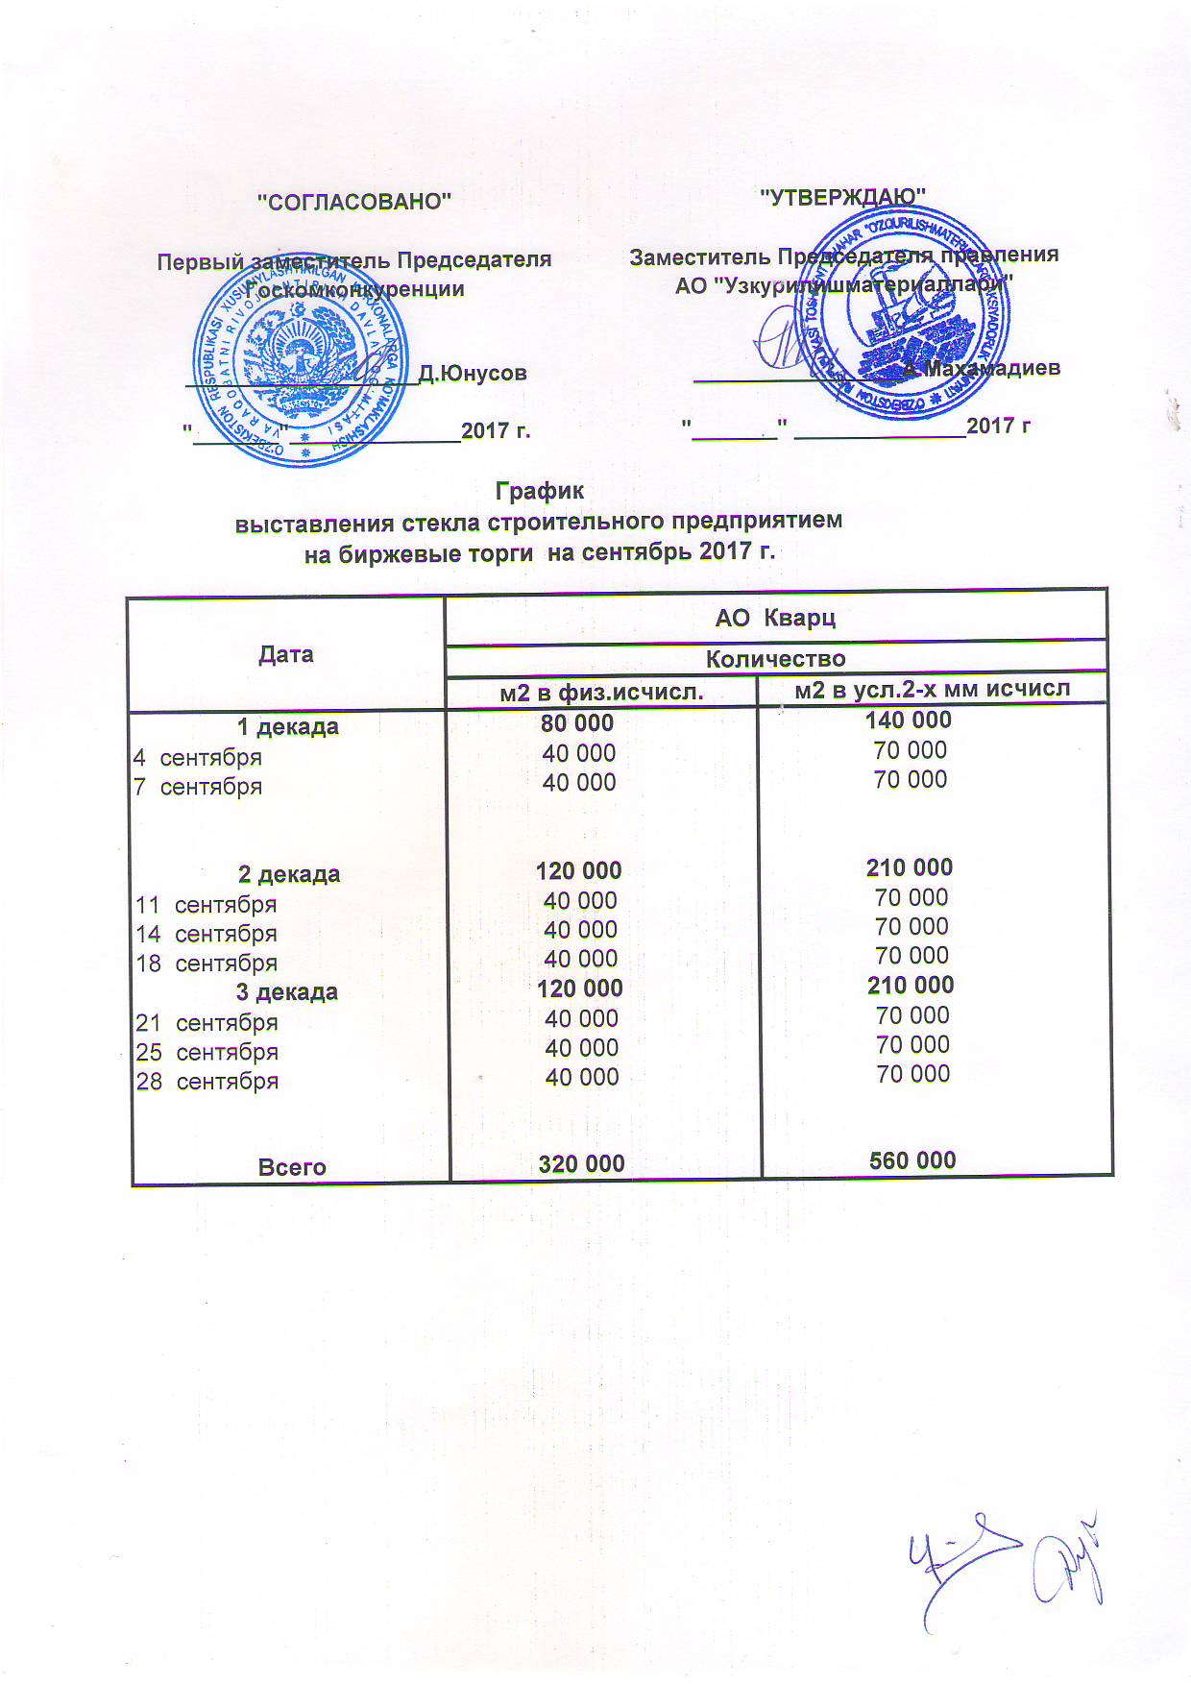
График выставления стекла строительного предприятием на биржевые торги на сентябрь 2017 г.

Дата | АО "Кварц"
 | м2 в физ.исчисл. | м2 в усл.2-х мм исчисл.
1 декада | 80,000 | 140,000
2017-09-04 | 40,000 | 70,000
2017-09-07 | 40,000 | 70,000

2 декада | 120,000 | 210,000
2017-09-11 | 40,000 | 70,000
2017-09-14 | 40,000 | 70,000
2017-09-18 | 40,000 | 70,000
3 декада | 120,000 | 210,000
2017-09-21 | 40,000 | 70,000
2017-09-25 | 40,000 | 70,000
2017-09-28 | 40,000 | 70,000

Всего: | 320,000 | 560,000

